상품제안서
코멕스 아이스 보온보냉 매직 쇼퍼백(대)블랙 | 상품코드: F14981

 |  |  |  |  |  |  | 02-412-0044 | www.easy1.co.kr
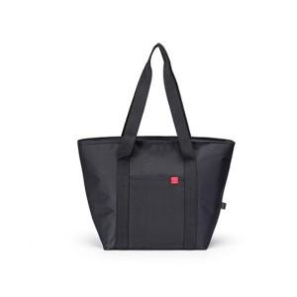

【상세/제작정보】 | .

【인쇄/포장옵션】 | 실크 / 포장불가능

【공급단가】 | 수량 | 100~ | 300~ | 500~ | 1,000~ | 3,000~
*VAT별도 | 단가 | 9,600원 | 9,270원 | 8,950원 | 8,620원 | 8,300원

【상품 URL】 | https://dev.easy1.co.kr:443/src/goods_detail.php?gdno=14981

